유닛 무기&투사체&특징
이름 | 타입 | 타입(문자열) | 파일 명 | 사용 무기 | 사용 무기 파일명 | 무기 참고 이미지 | 투사체 이름 | 투사체 파일명 | 투사체 참고 이미지 | 투사체 폭발 파일명 | 투사체 폭발 참고 이미지 | 무기 및 투사체 크기 예시 | 특징 | 설명
암살자 | 0 | 근거리 | Unit_Assassin | 대거 | Unit_Assassin_Dagger |  | none | none | none | none | none | 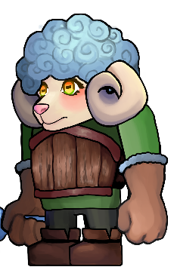 | 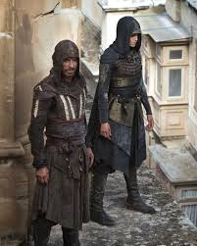 | 허름한 후드망토를 입고 있음
기사 | 0 | 근거리 | Unit_Knight | 검 | Unit_SheepKnight_Sword | 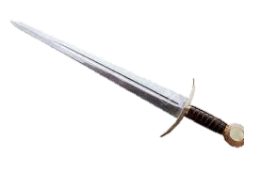 | none | none | none | none | none |  |  | 나무갑옷을 입고 있음
 |  | 근거리 | Unit_Sheep |  | Unit_Sheep
 |  | 근거리 | Unit_Sheep |  | Unit_Sheep
 |  | 근거리 | Unit_Sheep |  | Unit_Sheep
투창병 | 1 | 중거리 | Unit_Spearman | 창 | Unit_Spearman_ Spear |  | 창 | Unit_SheepSpearman_ Spear |  | none | none | 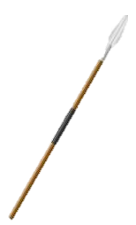 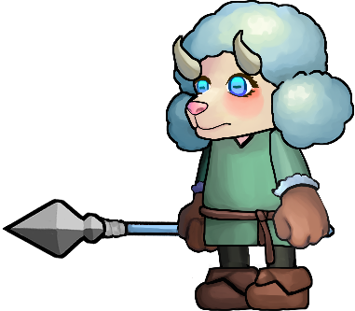
궁수 | 2 | 원거리 | Unit_pArcher | 활 | Unit_Archer_Bow |  | 화상 | Unit_SheepArcher_Arrow |  | none | none |  |  | 후드를 입고 있음 화살 1발을 쏨
 |  | 근거리 | Unit_Sheep |  | Unit_Sheep
 |  | 근거리 | Unit_Sheep |  | Unit_Sheep
 |  | 근거리 | Unit_Sheep |  | Unit_Sheep
마법사 | 2 | 원거리 | Unit_Wizard | 완드 | Unit_Wizard_Wand |  | none | Unit_Wizard_Shockwave |  | Unit_Wizard_Shockwave_Hit |  | 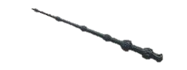 | 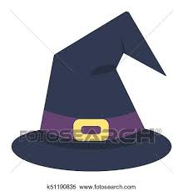 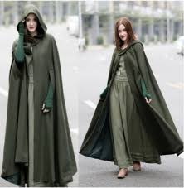 | 마법사 모자를 쓰고 망토를 입고 있음 직격타를 맞은 적은 0.5초 경직
 |  | 근거리 | Unit_Sheep |  | Unit_Sheep
 |  | 근거리 | Unit_Sheep |  | Unit_Sheep
 |  | 근거리 | Unit_Sheep |  | Unit_Sheep
 |  | 근거리 | Unit_Sheep |  | Unit_Sheep
 |  | 근거리 | Unit_Sheep |  | Unit_Sheep
 |  | 근거리 | Unit_Sheep |  | Unit_Sheep
 |  | 근거리 | Unit_Sheep |  | Unit_Sheep

2레벨 유닛 무기&투사체&특징
이름 | 타입 | 타입(문자열) | 파일 명 | 사용 무기 | 사용 무기 파일명 | 무기 참고 이미지 | 투사체 이름 | 투사체 파일명 | 투사체 참고 이미지 | 투사체 폭발 파일명 | 투사체 폭발 참고 이미지 | 무기 및 투사체 크기 예시 | 특징 | 설명
암살자 | 0 | 근거리 | Unit_Assassin | 대거 | Unit_Assassin_Dagger | 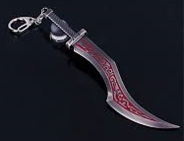 | none | none | none | none | none |  |  | 후드망토를 입고 있음
기사 | 0 | 근거리 | Unit_Knight | 검 | Unit_SheepKnight_Sword | 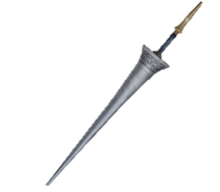 | none | none | none | none | none |  | 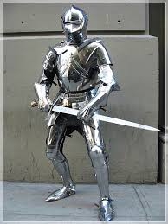 | 철갑옷을 입고 있음
 |  | 근거리 | Unit_Sheep |  | Unit_Sheep
 |  | 근거리 | Unit_Sheep |  | Unit_Sheep
 |  | 근거리 | Unit_Sheep |  | Unit_Sheep
투창병 | 1 | 중거리 | Unit_Spearman | 창 | Unit_Spearman_ Spear | 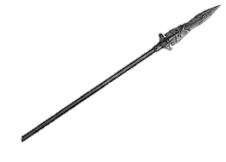 | 창 | Unit_SheepSpearman_ Spear |  | none | none |  | 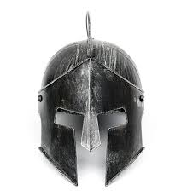 | 철투구를 씀
궁수 | 2 | 원거리 | Unit_pArcher | 활 | Unit_Archer_Bow |  | 화상 | Unit_SheepArcher_Arrow |  | none | none |  |  | 화살 2발을 쏨 외형 변화X
 |  | 근거리 | Unit_Sheep |  | Unit_Sheep
 |  | 근거리 | Unit_Sheep |  | Unit_Sheep
 |  | 근거리 | Unit_Sheep |  | Unit_Sheep
마법사 | 2 | 원거리 | Unit_Wizard | 스태프 | Unit_Wizard_Staff |  | none | Unit_Wizard_Blizzard |  | Unit_Wizard_Blizzard_Hit |  |  | 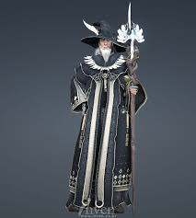 | 로브를 입고 있음 얼어붙은 구름을 소환에 운석을 떨굼 피해를 입은 모든 적 유닛들은 공격 속도가 50% 느려짐
 |  | 근거리 | Unit_Sheep |  | Unit_Sheep
 |  | 근거리 | Unit_Sheep |  | Unit_Sheep
 |  | 근거리 | Unit_Sheep |  | Unit_Sheep
 |  | 근거리 | Unit_Sheep |  | Unit_Sheep
 |  | 근거리 | Unit_Sheep |  | Unit_Sheep
 |  | 근거리 | Unit_Sheep |  | Unit_Sheep
 |  | 근거리 | Unit_Sheep |  | Unit_Sheep

 | <애니메이션>
 | O
 | X

